MCT
 |  |  |  | M C T 설비 ( 월) 주기 관리표 |  |  |  |  |  |  |  |  |  |  |  |  |  |  |  |  |  |  |  |  |  |  |  |  |  |  | 정 |  |  | 부

■ 설비호기 : 호기 |  | 호기

■ 점검표기 : 정상 ○, 불량 X, 일별, 주별(화요일), 월별(마지막주 금요일)
MCT 주기 관리 포인트

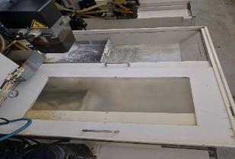
1
2
3
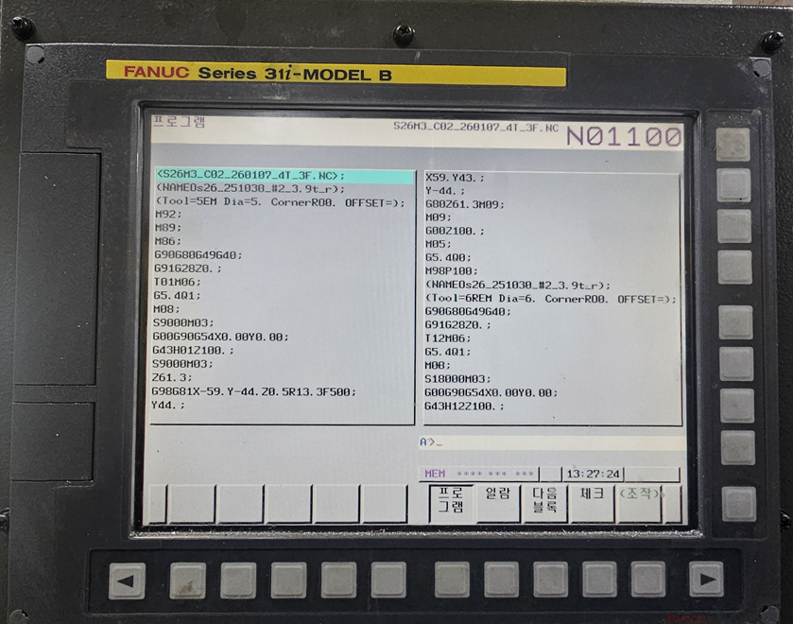 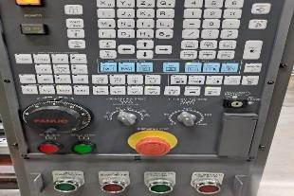

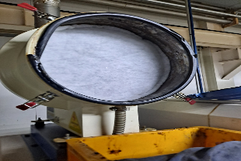
4
5
6
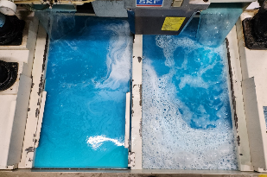 |  |  |  |  |  |  |  |  |  |  |  |  |  |  |  |  |  |  |  | 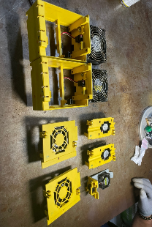

월별 관리 항목
주기 | NO | 항 목 | 기준 |  | 방 법 | 1 | 2 | 3 | 4 | 5 | 6 | 7 | 8 | 9 | 10 | 11 | 12 | 13 | 14 | 15 | 16 | 17 | 18 | 19 | 20 | 21 | 22 | 23 | 24 | 25 | 26 | 27 | 28 | 29 | 30 | 31
일 | 1 | 프로그램 | 모델별 Default 값 |  | 육안
 | 2 | 비상 스위치 및 전면패널 | 정상 작동 여부 |  | 육안/작동
 | 3 | 절삭유 탱크 | 분철 퇴적 정도 상태 확인 |  | 육안
주 | 4 | 절삭유 정검 | 절삭유 농도 및 부패상태 |  | 육안/농도기 | 1주 |  | 2주 |  | 3주 |  | 4주 |  | 5주 |  | 주기 |  | No | 항목 |  |  |  |  | 기준 |  |  |  |  |  |  | 방법 |  |  | 점검 결과
 | 5 | 집진기 상태 | 필터 오염 상태 및 교체 여부 |  | 육안/교체 | 1주 |  | 2주 |  | 3주 |  | 4주 |  | 5주 |  | 월 |  | 6 | 냉각팬 상태 |  |  |  |  | 냉각팬 오염상태 및 청결 상태 |  |  |  |  |  |  | 분해점검
소모품 교체주기
이상 및 수리내역

절삭유
 |  |  |  |  | M C T 설비 ( 월) 절삭수 관리 점검표 |  |  |  |  |  |  |  |  |  |  |  |  |  |  |  |  |  |  |  |  |  |  |  |  |  |  | 정 |  |  | 부

■ 설비호기 : 호기 |  | 호기 | ■ 교체일 :

■ 점검표기 : 정상 ○, 불량 X, 일별, 주별(화요일), 월별(마지막주 금요일)
절삭수 점검 관리 포인트

월별 관리 항목
주기 | NO | 항 목 |  | 기준 |  | 방 법 | 1 | 2 | 3 | 4 | 5 | 6 | 7 | 8 | 9 | 10 | 11 | 12 | 13 | 14 | 15 | 16 | 17 | 18 | 19 | 20 | 21 | 22 | 23 | 24 | 25 | 26 | 27 | 28 | 29 | 30 | 31
일 | 1 | 절삭유 농도 관리 상태 |  | 5 ~ 7 % |  | 농도계 측정
 | 2 | 외관 및 색상 상태 |  | 백색, 황백색 이하 |  | 절삭수 색상
 | 2 | 이취 발생 여부 |  | 부패 및 자극취 없을 것 |  | 후각
 | 3 | 칩 배출 및 제거 상태 |  | 컨베이어/적체 여부 확인 |  | 육안
 | 4 | 노즐 분사 및 막힘 여부 |  | 절삭점 도달 여부 확인 |  | 육안
 | 5 | 슬러지 제거 및 청결 상태 |  | 청소 및 표면유 제거 |  | 육안
 | 6 | 내부 급수 및 순환 상태 |  | 급수 압력 알람 없을 것 |  | 육안
 | 7 | 칩 바스켓 적재 및 관리 상태 |  | 필요시 청소 실시 |  | 육안
 | 8 | 희석수 혼합 전 수질 점검 |  | 200 이하 |  | 총경도 스트랩
주 | 9 | PH |  | 8 ~ 10 % |  | Ph 시험지 측정 | 1주 |  |  |  |  |  | 2주 |  |  |  |  |  | 3주 |  |  |  |  |  | 4주 |  |  |  |  |  | 5주
 | 10 | 집진기 필터 상태 |  | 필요시 필터 교체 |  | 육안 | 1주 |  |  |  |  |  | 2주 |  |  |  |  |  | 3주 |  |  |  |  |  | 4주 |  |  |  |  |  | 5주
 | 11 | 집진기 가동 상태 |  | 가동 상태 및 흡입 여부 확인 |  | 육안 | 1주 |  |  |  |  |  | 2주 |  |  |  |  |  | 3주 |  |  |  |  |  | 4주 |  |  |  |  |  | 5주

 |  |  |  |  | M C T 설비 ( 월) 절삭수 관리 점검표 |  |  |  |  |  |  |  |  |  |  |  |  |  |  |  |  |  |  |  |  |  |  |  |  |  |  | 정 |  |  | 부

■ 설비호기 : 호기 |  | 호기 | ■ 교체일 :

■ 점검표기 : 정상 ○, 불량 X, 일별, 주별(화요일), 월별(마지막주 금요일)
절삭수 점검 관리 포인트

월별 관리 항목
주기 | NO | 항 목 |  | 기준 |  | 방 법 | 1 | 2 | 3 | 4 | 5 | 6 | 7 | 8 | 9 | 10 | 11 | 12 | 13 | 14 | 15 | 16 | 17 | 18 | 19 | 20 | 21 | 22 | 23 | 24 | 25 | 26 | 27 | 28 | 29 | 30 | 31
일 | 1 | 절삭유 농도 관리 상태 |  | 5 ~ 7 % |  | 농도계 측정
 | 2 | 외관 및 색상 상태 |  | 백색, 황백색 이하 |  | 절삭수 색상
 | 2 | 이취 발생 여부 |  | 부패 및 자극취 없을 것 |  | 후각
 | 3 | 칩 배출 및 제거 상태 |  | 컨베이어/적체 여부 확인 |  | 육안
 | 4 | 노즐 분사 및 막힘 여부 |  | 절삭점 도달 여부 확인 |  | 육안
 | 5 | 슬러지 제거 및 청결 상태 |  | 청소 및 표면유 제거 |  | 육안
 | 6 | 내부 급수 및 순환 상태 |  | 급수 압력 알람 없을 것 |  | 육안
 | 7 | 칩 바스켓 적재 및 관리 상태 |  | 필요시 청소 실시 |  | 육안
 | 8 | 희석수 혼합 전 수질 점검 |  | 200 이하 |  | 총경도 스트랩
주 | 9 | PH |  | 8 ~ 10 % |  | Ph 시험지 측정 | 1주 |  |  |  |  |  | 2주 |  |  |  |  |  | 3주 |  |  |  |  |  | 4주 |  |  |  |  |  | 5주
 | 10 | 집진기 필터 상태 |  | 필요시 필터 교체 |  | 육안 | 1주 |  |  |  |  |  | 2주 |  |  |  |  |  | 3주 |  |  |  |  |  | 4주 |  |  |  |  |  | 5주
 | 11 | 집진기 가동 상태 |  | 가동 상태 및 흡입 여부 확인 |  | 육안 | 1주 |  |  |  |  |  | 2주 |  |  |  |  |  | 3주 |  |  |  |  |  | 4주 |  |  |  |  |  | 5주

BallScrew 점검 시트
 |  |  |  |  | M C T 설비 ( 월) BallScrew 관리 점검표 |  |  |  |  |  |  |  |  |  |  |  |  |  |  |  |  |  |  |  |  |  |  |  |  |  |  | 정 |  |  | 부

■ 설비호기 : 호기 |  | 호기 | ■ 교체일 :

■ 점검표기 : 정상 ○, 불량 X, 일별, 주별(화요일), 월별(마지막주 금요일) |  |  |  |  |  |  |  |  |  |  |  |  |  |  |  |  |  |  |  |  |  |  |  |  |  |  |  |  |  |  |  | ■ 담당자 :
BallScrew 점검 관리 포인트

월별 관리 항목
주기 | NO | 항 목 |  | 기준 |  | 방 법 | 1 | 2 | 3 | 4 | 5 | 6 | 7 | 8 | 9 | 10 | 11 | 12 | 13 | 14 | 15 | 16 | 17 | 18 | 19 | 20 | 21 | 22 | 23 | 24 | 25 | 26 | 27 | 28 | 29 | 30 | 31
일 | 1 | 축 이송 이상음 확인 |  | 구동음, 걸림, 진동 발생 여부 확인 |  | 육안
 | 2 | 온도 안정화 확인 |  | 예열 후 가공 및 측정 수행 |  | 워밍업 가동
 | 3 | 첫 제품 치수 확인 |  | 양산 시작 전 첫 제품 치수 승인 |  | 초품 검사
 | 4 | 이상 발생 및 조치 이력 |  | 불량 발생 시 원인·조치 결과 기록 |  | 기록
주 | 5 | 주간 피치 검증 |  | 기준 시편 또는 시험판 재확인 |  | 정기 시편 측정 | 1주 |  |  |  |  |  | 2주 |  |  |  |  |  | 3주 |  |  |  |  |  | 4주 |  |  |  |  |  | 5주
 | 6 | 백래시 점검 |  | 축 방향 전환 시 유격 확인 |  | 다이얼게이지 측정 | 1주 |  |  |  |  |  | 2주 |  |  |  |  |  | 3주 |  |  |  |  |  | 4주 |  |  |  |  |  | 5주
 | 7 | 위치별 오차 확인 |  | 중심/외곽, 전면/배면 오차 비교 |  | 다이얼게이지 측정 | 1주 |  |  |  |  |  | 2주 |  |  |  |  |  | 3주 |  |  |  |  |  | 4주 |  |  |  |  |  | 5주
월 | 8 | 월간 정밀도 점검 |  | 위치정밀도/반복정밀도 재점검 |  | 다이얼게이지 측정 | 월
 | 9 | 축 위치정밀도 확인 |  | X/Y/Z축 구간별 이동 오차 확인 |  | 다이얼게이지 측정 | 월
 | 10 | 반복정밀도 확인 |  | 동일 위치 반복 이송 시 편차 확인 |  | 반복 측정 5회 이상 | 월
반 년 | 11 | 볼스크류-가이드 정렬 확인 |  | 축 정렬, 평행도, 직각도 점검 |  | 조립 검사 및 정밀 측정
 | 12 | Pitch Error Compensation 적용 |  | 구간별 피치 오차 보정값 입력 |  | CNC 파라미터 확인
 | 13 | 서보 파라미터 확인 |  | 축 응답성 및 이상 알람 여부 확인 |  | 서보 파라미터 백업 비교
 | 14 | 표준 피치 시험판 가공 |  | 10mm 또는 양산 피치 기준 시험 가공 |  | 알루미늄 시험판 가공
 | 15 | 누적 피치 오차 확인 |  | 연속 구간 누적 거리 오차 확인 |  | 누적 거리 측정
 | 16 | 보정값 변경 이력 |  | 변경 전/후 보정값 저장 |  | 파일 백업 및 서명

 |  |  |  |  | M C T 설비 ( 월) BallScrew 관리 점검표 |  |  |  |  |  |  |  |  |  |  |  |  |  |  |  |  |  |  |  |  |  |  |  |  |  |  | 정 |  |  | 부

■ 설비호기 : 호기 |  | 호기 | ■ 교체일 :

■ 점검표기 : 정상 ○, 불량 X, 일별, 주별(화요일), 월별(마지막주 금요일) |  |  |  |  |  |  |  |  |  |  |  |  |  |  |  |  |  |  |  |  |  |  |  |  |  |  |  |  |  |  |  | ■ 담당자 :
BallScrew 점검 관리 포인트
BallScrew 점검 관리 포인트

월별 관리 항목
주기 | NO | 항 목 |  | 기준 |  | 방 법 | 1 | 2 | 3 | 4 | 5 | 6 | 7 | 8 | 9 | 10 | 11 | 12 | 13 | 14 | 15 | 16 | 17 | 18 | 19 | 20 | 21 | 22 | 23 | 24 | 25 | 26 | 27 | 28 | 29 | 30 | 31
일 | 1 | 축 이송 이상음 확인 |  | 구동음, 걸림, 진동 발생 여부 확인 |  | 육안
 | 2 | 온도 안정화 확인 |  | 예열 후 가공 및 측정 수행 |  | 워밍업 가동
 | 3 | 첫 제품 치수 확인 |  | 양산 시작 전 첫 제품 치수 승인 |  | 초품 검사
 | 4 | 이상 발생 및 조치 이력 |  | 불량 발생 시 원인·조치 결과 기록 |  | 기록
주 | 5 | 주간 피치 검증 |  | 기준 시편 또는 시험판 재확인 |  | 정기 시편 측정 | 1주 |  |  |  |  |  | 2주 |  |  |  |  |  | 3주 |  |  |  |  |  | 4주 |  |  |  |  |  | 5주
 | 6 | 백래시 점검 |  | 축 방향 전환 시 유격 확인 |  | 다이얼게이지 측정 | 1주 |  |  |  |  |  | 2주 |  |  |  |  |  | 3주 |  |  |  |  |  | 4주 |  |  |  |  |  | 5주
 | 7 | 위치별 오차 확인 |  | 중심/외곽, 전면/배면 오차 비교 |  | 다이얼게이지 측정 | 1주 |  |  |  |  |  | 2주 |  |  |  |  |  | 3주 |  |  |  |  |  | 4주 |  |  |  |  |  | 5주
월 | 8 | 월간 정밀도 점검 |  | 위치정밀도/반복정밀도 재점검 |  | 다이얼게이지 측정 | 월
 | 9 | 축 위치정밀도 확인 |  | X/Y/Z축 구간별 이동 오차 확인 |  | 다이얼게이지 측정 | 월
 | 10 | 반복정밀도 확인 |  | 동일 위치 반복 이송 시 편차 확인 |  | 반복 측정 5회 이상 | 월
반 년 | 11 | 볼스크류-가이드 정렬 확인 |  | 축 정렬, 평행도, 직각도 점검 |  | 조립 검사 및 정밀 측정
 | 12 | Pitch Error Compensation 적용 |  | 구간별 피치 오차 보정값 입력 |  | CNC 파라미터 확인
 | 13 | 서보 파라미터 확인 |  | 축 응답성 및 이상 알람 여부 확인 |  | 서보 파라미터 백업 비교
 | 14 | 표준 피치 시험판 가공 |  | 10mm 또는 양산 피치 기준 시험 가공 |  | 알루미늄 시험판 가공
 | 15 | 누적 피치 오차 확인 |  | 연속 구간 누적 거리 오차 확인 |  | 누적 거리 측정
 | 16 | 보정값 변경 이력 |  | 변경 전/후 보정값 저장 |  | 파일 백업 및 서명

